상품제안서
쓰리스타 럭셔리 손톱깎이 세트 8 종 | 상품코드: F05179

 |  |  |  |  |  |  | 02-412-0044 | www.easy1.co.kr
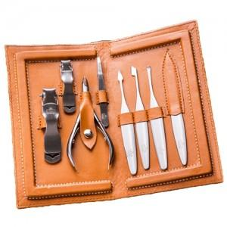

【상세/제작정보】

【인쇄/포장옵션】 | 실크 / 별도문의

【공급단가】 | 수량 | 100~ | 300~ | 500~ | 1,000~ | 3,000~
*VAT별도 | 단가 | 30,780원 | 29,640원 | 28,500원 | 27,360원 | 26,670원

【상품 URL】 | https://dev.easy1.co.kr:443/src/goods_detail.php?gdno=5179

